数据表
 |  |  |  |  |  |  | 前期开发成本发生时间
楼号 | 用途 | 楼层 | 结构 | 分摊土地面积 | 建筑面积 | 登记建成年份 | 出让合同签订日期 | 净高 | 层高 | 宽 | 长
1 | 办公楼 | 3 | 钢混 | 1651.11 | 1220.99 | 2004 | 2002-12-26 | 2.8 | 2.8
5 | 仓库 | 1 | 钢 | 715.11 | 528.82 | 1999 | 2002-12-26 | 3.66 | 3.7 | 9.71 | 54.4614 | 内部搭建冷库层高2.79
6 | 仓库 | 1 | 钢 | 966.78 | 714.93 | 2003 | 2002-12-26 | 5.99 | 6 | 13.86 | 51.5823
2 | 办公及附属用房（宿舍） | 1 | 钢 | 278.38 | 192.86 | 1999 | 1996-09-17 | 2.8 | 2.8 | 6 | 32.1433 | 后侧有加建
3 | 办公及附属用房（宿舍） | 1 | 钢 | 268.62 | 186.1 | 1999 | 1996-09-17 | 2.8 | 2.8 | 6 | 31.0167
4 | 仓库 | 1 | 钢 | 775.8 | 537.48 | 1999 | 1996-09-17 | 3.55 | 3.6 | 11.22 | 47.9037 | 后侧有加建
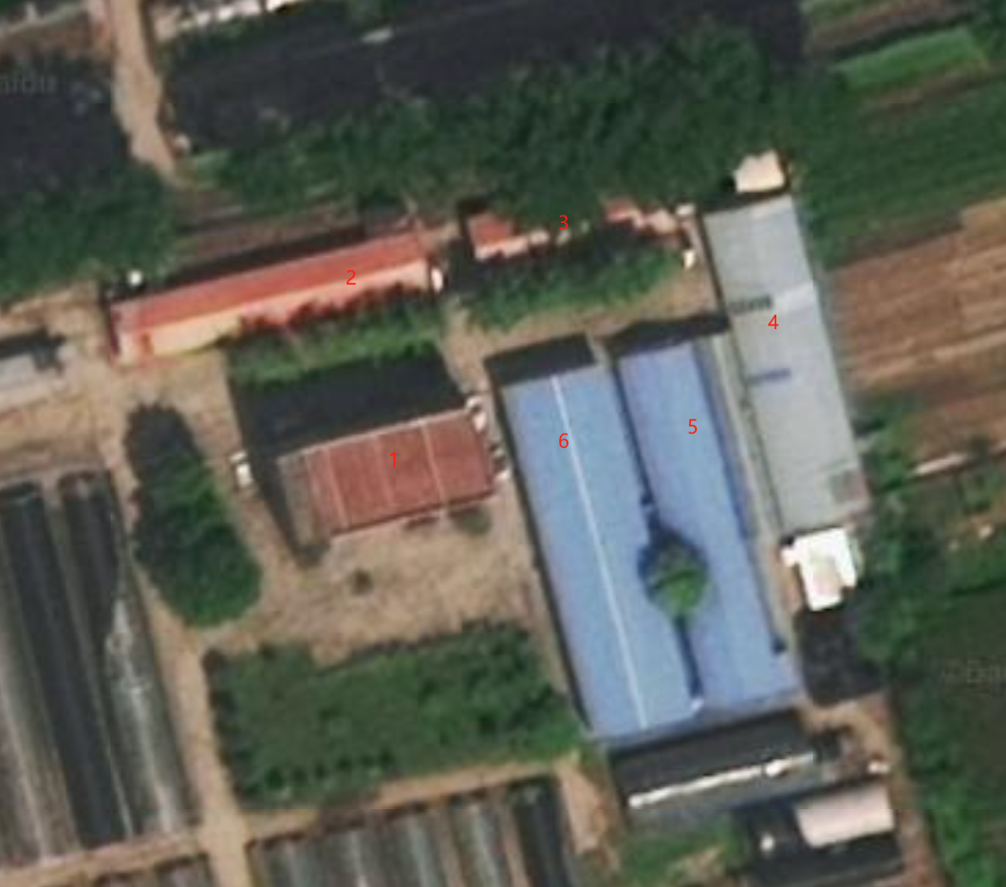
合计 |  |  |  | 4655.8 | 3381.18

 | 资产名 | 取得日
 | 研究所宿舍（新证：2-3号） | 1996-01-30
 | 一号仓库（新证：4号） | 1996-01-30
 | 二号仓库（新证：5号） | 2000-10-26
 | 三号仓库（新证：6号） | 2003-12-31
 | 研究所办公楼（新证：1号楼） | 2004-12-31

 | 区分 | 土地面积(m2) | 建筑面积 | 容积率 | 期间 | 最初取得原值
 | 土地（新证：2号-4号，办公及附属用地） | 1322.8 | 916.44 | 0.69 | 1996.9.17-2046.9.17 | 105,600.00
 | 土地（新证：1号楼，5号,6号，工业用地） | 3333 | 2464.74 | 0.74 | 2002.12.26-2052.12.23 | 284,320.00

 | 楼房重置成新价
 | 建筑安装工程费 |  | 基本价格 | 层高 | 地下室 | 建筑工程 | 装饰工程 | 强电 | 弱电 | 电梯 | 采暖 | 给排水 | 燃气 | 消防 | 中央空调
 | 基础、结构、设备安装等费用 | 钢筋砼结构办公楼 | 2395 | 3.6 | 1 | # | # | # | # |  | # | # |  | #
 |  | 估价对象1号办公楼 |  | 2.8 |  | # | # | # | # |  |  | # |  | #
 |  | 修正 | 2510 | 375.11 | 156.3 |  |  |  |  |  | 85
 |  |  | 1.3052

